问题15
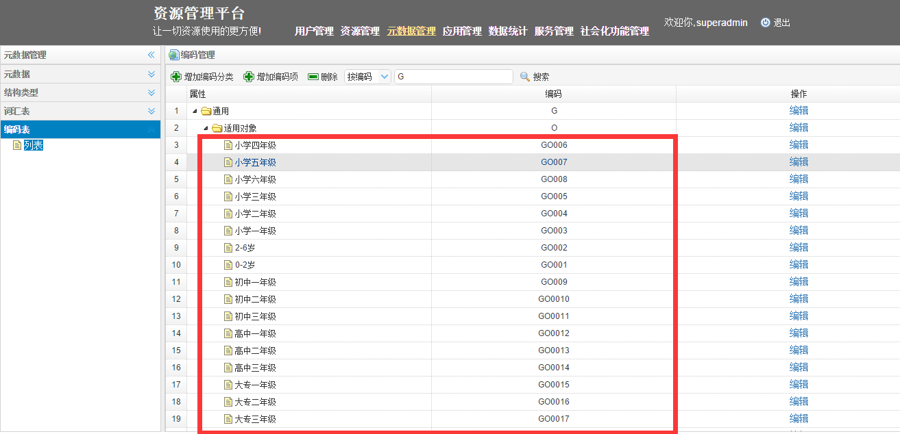
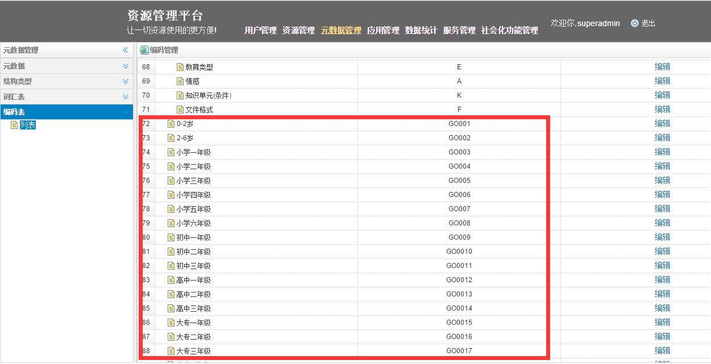
/encode?code=G
按编码查询，结果集中编码项有重复

问题17
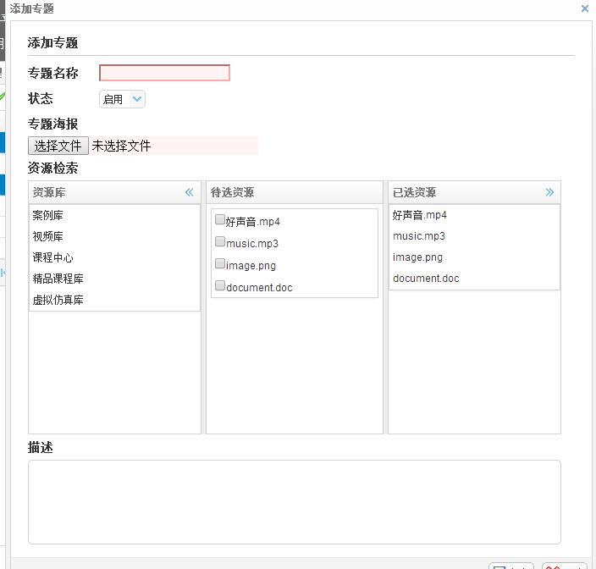

问题21
改完后的
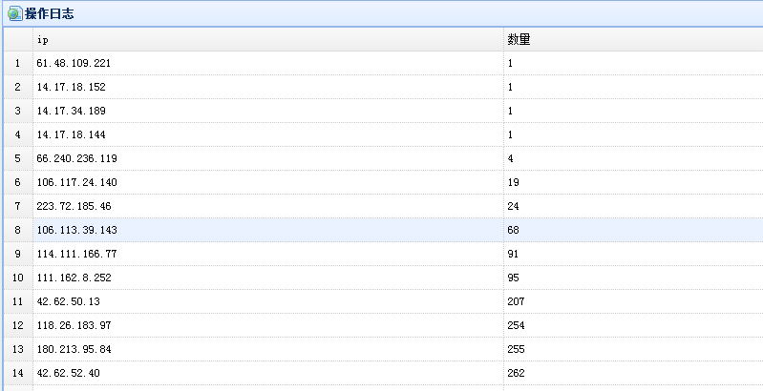

提供的表头

问题37
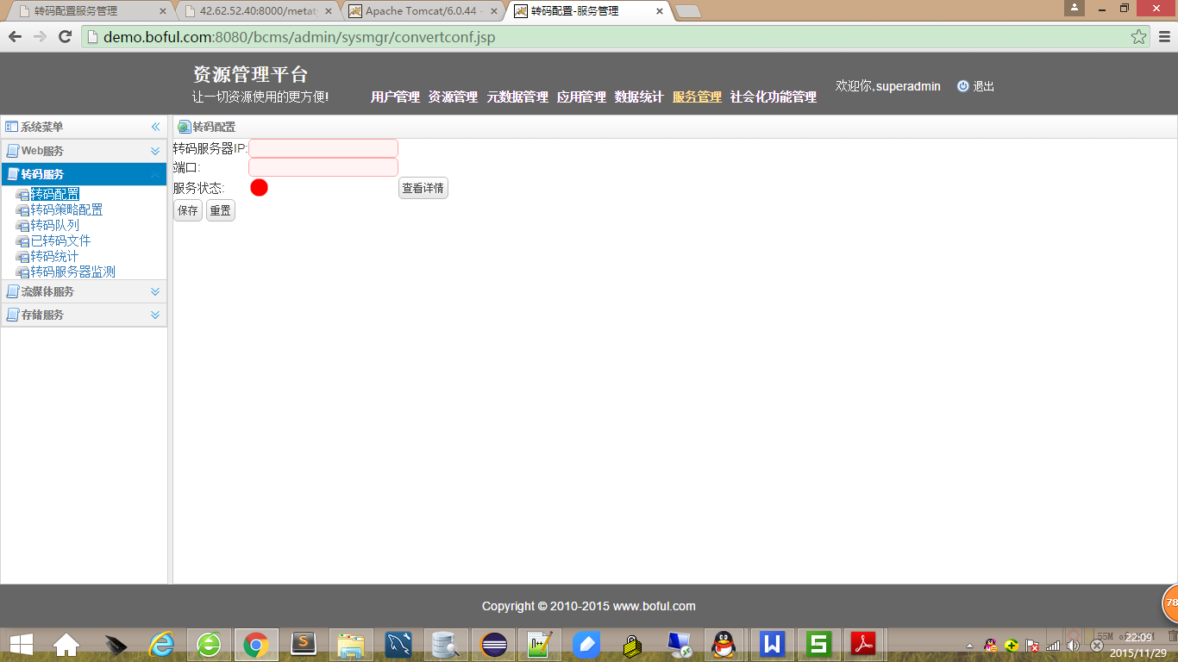
根据新接口改的新页面
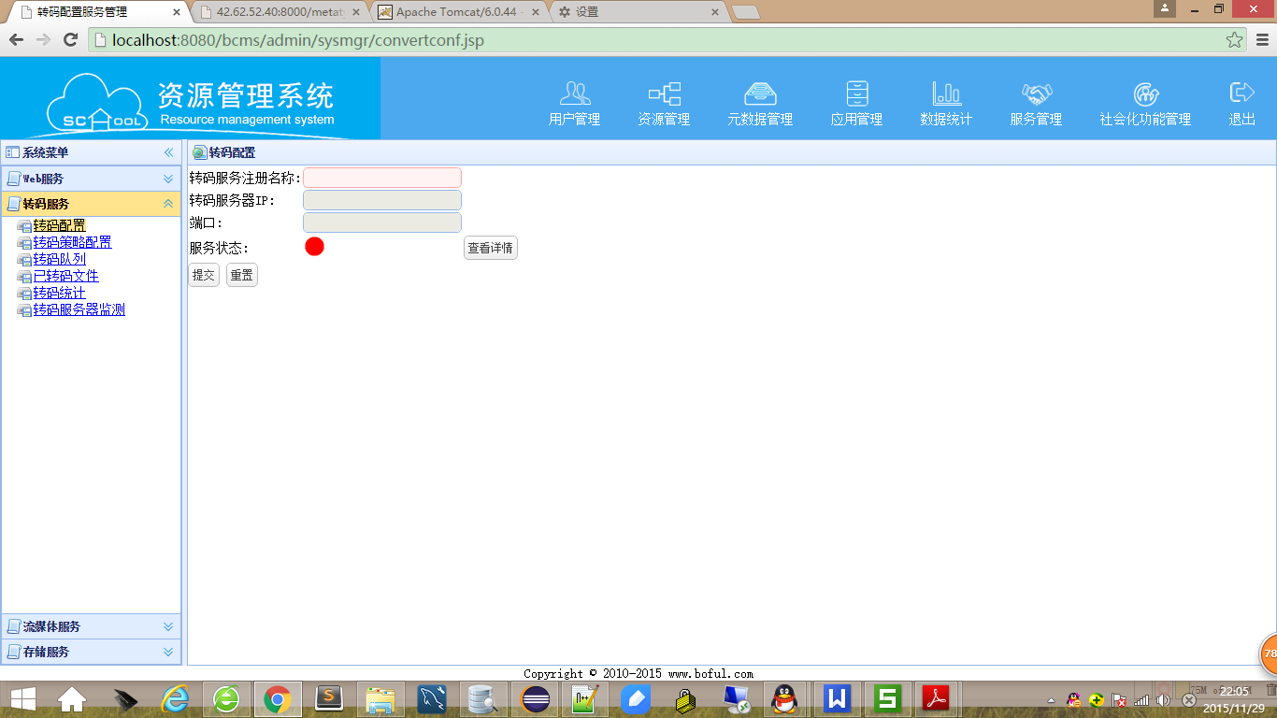

原页面

问题38
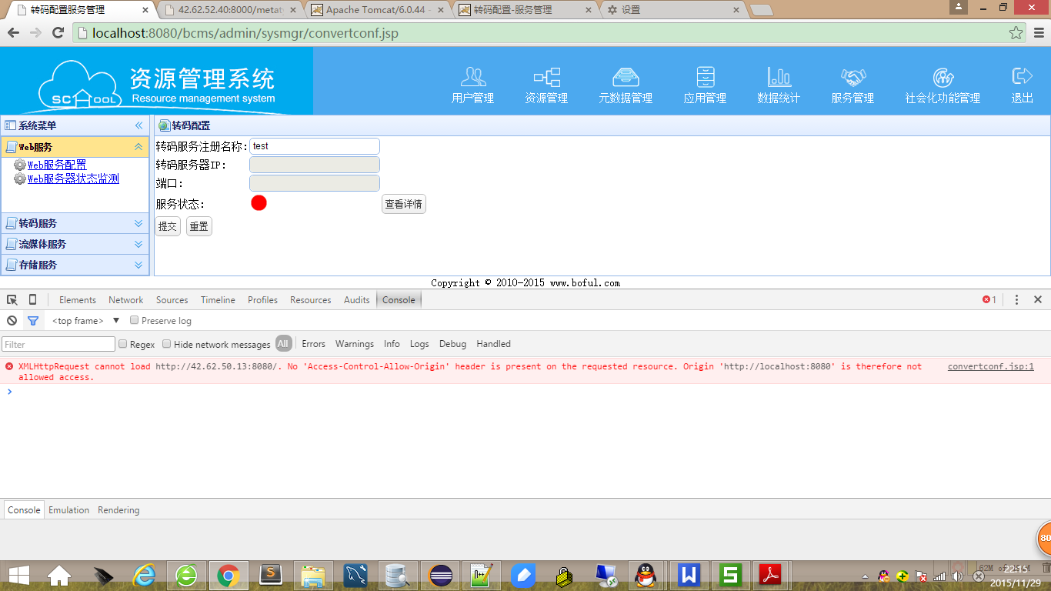
此接口【http://url:port/ApiService/services/rest/serverinfo】，需要进行跨域设置才能访问，请服务端确认。
4

